Collection
1 | Comparator vs Comparable

 |  | Comparable chỉ cho phép override hàm compareTo một lần duy nhất
 |  | Comparator cho phép tạo nhiều cách Fields Compare mong muốn

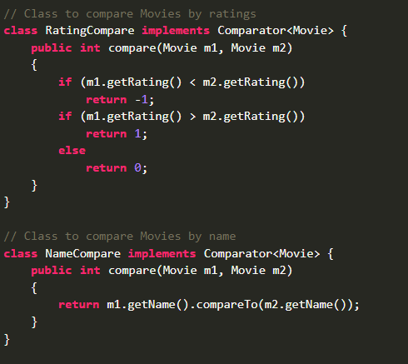

 |  | Comparable sau khi sort thì ảnh hưởng đến list ban đầu
 |  | Comparator ko làm thay đổi list ban đầu

2 | HashMap vs HashTable |  | vs ConcurentHashMap

 |  | HashMap not ThreadSafe, not Synchronized, cho phép 1 key null, nhiều value nulls, chỉ được phép duy nhất một thread có thể truy cập tại 1 thời điểm, các thread khác phải chờ để map unlock

 |  | HashTable is ThreadSafe và Synchronized , ko cho phép key null, value nulls , chỉ được phép duy nhât 1 thread có thể truy cập tại 1 thời điểm

 |  | ConcurentHashMap được chia thành 16 phần, do vậy tối đa 16 threads có thể update
 |  | Và bất kì threads nào cũng có thể get value
 |  | ko cho phép key null, value null

3 | Trường hợp tệ nhất của hashmap : |  |  | O(n)

4 | Làm sao để đảm bảo một Custom object có thể làm key trong hashmap?

 |  | Phải override lại hàm equals() và hashcode() để đảm bảo là hai object bằng nhau thì phải có hashcode giống nhau

5 | Vì sao cần ConcurrentHashMap

 |  | Vì đối với HashMap thì iterator là fail-fast
 |  | Tức là Sau khi khởi tạo xong iterator. Mà duyệt các phần tử trong iterator, sau đó thực hiện thêm sửa xóa update phần tử Thì sẽ bắn ra ConcurrentModifcationException

 |  | ConcurrentHashMap đảm bảo được việc duyệt iterator và update phần tử trong hashMap

6 | Fail Fast vs Fail Safe

 |  | Fail-Fast thực hiện thao tác trên chính collection, do đó khi update giá trị khi duyệt phần tử sẽ báo lỗi ConcurrentModificationException

 |  | Fail-Safe thực hiện các thao tác trên bản copy của Collection đó,

Thread
1 | Stop thread trong java

 |  | C1: | Dùng một biến flag có kiểu là violate để đảm bảo giá trị của flag luôn đc cập nhật mới giữa các thead
 |  |  | Trong hàm running() của Thread. SEt điều kiện while(flag )
 |  |  | Hàm stopThread() thực hiện set flag = false;

 |  | C2: | Nếu đang dùng ExecutorService thì dùng lệnh future.cancel(true)

2 | Điều gì xảy ra khi Exception xảy ra trong một thread ?

 |  | Nếu ko try-catch exception thì thread sẽ dừng

 |  | Cách fix sử dụng Thread.setDefaultUncaughtExceptionHandler để log ra exception, xử lý logic và đảm bảo chương trình ko bị dừng đột ngột

3 | Cách chia sẻ data giữa 2 thread trong java ?

 |  | Dùng synchronized để lock method hoặc block code

 |  | Dùng volatile đối với luồng đọc, luồng ghi đơn giản

 |  | Đối với collection thì có thể sử dụng concurrent collection : |  |  | CopyOnWriteArrayList, ConcurrentHashMap ....
 |  |  |  | synchronized collection: | Collection.synchronizedList()

4 | Parallel Stream vs multiple thread khi duyệt List?

 |  | Cả hai đều giúp tạo nhiều luồng xử lý.

 |  | Dùng parralelStream khi không muốn khai báo, quản lý luồng một cách tường minh, số luồng sẽ được JVM quản lý và tự tạo thích hợp dựa trên số nhân của CPU

 |  | Còn dùng multipleThread bằng cách sử dụng ExecutorService, Future khi muốn quản lý số lượng theard, các xử lí phức tạp hơn về luồng

5 | Cách để check thread có hold lock hay không ?

 |  | Sử dụng method Threads.holdsLock(object)

6 | Nếu có 3 thread T1, T2, T3. Làm sao để đảm bảo thứ tự T1, T2, T3?

 |  | Sử dụng join()
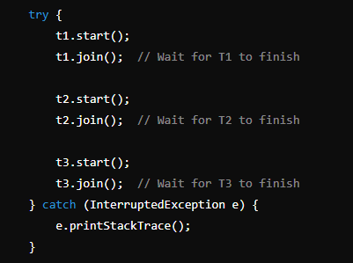

7 | Điều gì xảy ra khi tiếp tục gửi một tác vụ khác khi hàng đợi threadpool đã thực thi xong ?

 |  | bắn ra exception liên quan đến reject tác vụ đó

8 | Khác nhau giữa submit() và execute() trong ThreadPool

 |  | execute chỉ dùng đối với Runnable

 |  | submit dùng được với cả Runnable và Callable, Đối với callable thì dùng future để lấy kết quả trả về khi kết thúc thread

9 | Khác nhau giữa volatile và Atomic variable

10 | Điều gì xảy ra nếu một exception xảy ra trong một khối synchronized?

 |  | Khi đó đối tượng đang bị lock bởi Thread sẽ bị unlock

12 | Có thể start thread Java 2 lần ko

 |  | Ko thể start() 2 lần, Vì khi đó trạng thái của thread đã được đổi từ new sang runable
 |  | SẼ báo exception IllegalThreadStateException

13 | Có thể run thread Java 2 lần ko ?

 |  | Có

14 | Synchronized method vs Synchronized static method

Spring
1 | IOC là gì

 |  | IOC là 1 nguyên lý thiết kế phần mềm, các thành phần bị đảo ngược điều khiển
 |  | Ví dụ Class A muốn sử dụng class B,
 |  | Class A nhận được dependency B thông qua cơ chế tiêm sự phụ thuộc

2 | Dependency Injection (DI) là gì

 |  | Dependency Injection implement IOC

 |  | Là một design pattern giúp làm giảm sự phụ thuộc giữa các thành phần với nhau, từ đó giúp project dễ dàng phát triển, bảo trì hơn
 |  | Ví dụ trong class PaymentSvc ta cần sử dụng phương thưc thanh toán của Paypal,
 |  | Khi đó trong constructor của PaymentSvc thì ta cần khởi tạo PayPal object
 |  | PaymentSvc bị phụ thuộc vào Paypal
 |  | Khi đó muốn thay đổi phương thức thanh toán khác như CreditCard, Thì ta lại phải cập nhật contructor của PaymentSvc

 |  | DI giải quyết được vấn đề trên bằng cách tiêm sự phụ thuộc của CreditCard vào trong PaymentService thông qua anotation @Autowired hoặc Inject

3 | Constructor injection vs setter injection

 |  | Constructor Injection |  |  |  |  |  | Setter Injection

 |  | Không thể thay đổi dependencies sau khi obj đc tạo |  |  |  |  |  | Có thể update dependencies sau khi object được khởi tạo

 |  | Muốn đảm bảo class chỉ được khởi tạo khi inject tất cả dependencies trong constructor

 |  | 3.1 | Có thể xảy ra việc vòng lặp inject
 |  |  | A phụ thuộc vào B
 |  |  | B phụ thuộc vào A

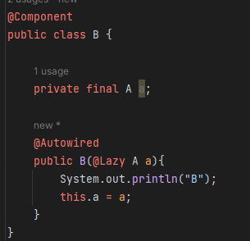
 |  |  | Cách fix 1 : Dùng setter Injection |  |  |  |  | Cách fix 2 : Dùng field Injection cùng''@Lazy | Cách fix 3: Dùng postConstruct
 |  |  |  |  |  |  |  | ở một trong hai constructor
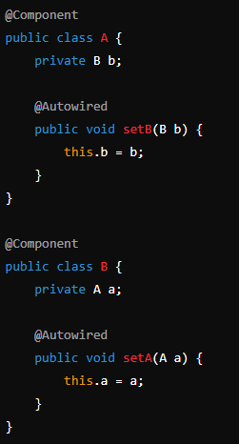
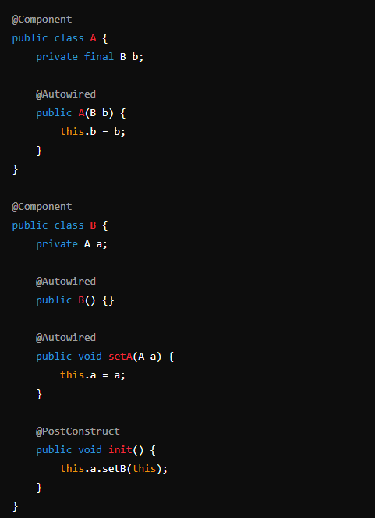

4 | BeanFactory vs Application Context

 |  | Application Context kế thừa BeanFactory

 |  | BeanFactory chỉ khởi tạo bean khi gọi hàm getBean()
 |  | Và chỉ hỗ trợ 2 bean scope là singleton và prototype

 |  | Application context khởi tạo tất cả bean khi chương trình start, và hỗ trợ tất cả các scope của bean

5 | Điều gì xảy ra khi inject một bean prototye vào một bean singleton

6 | Giải thích Spring MVC

 |  | Đầu tiên request sẽ đi qua DispatcherServlet
 |  | DispatcherServlet sẽ gọi tới HandlerMapping để xác định là gọi tới Controller nào
 |  | Controller sẽ phân loại request thông qua RequestMapping để xác điịnh gọi tới method nào
 |  | Method được thực thi và Controller sẽ trả về ModelAndView cho DispatcherServlet
 |  | DispatcherServlet truyền ModelAndView về cho ViewResolver
 |  | ViewResolrver lại trả về Model cho DispatcherServlet
 |  | DispatcherServlet nhận Model và trả về View cho ng dùng

 |  |  | c | Filter: - Filter là một phần của webserver chứ không phải framework Spring.có thể sử dụng các filter để thao tác và thậm chí chặn các request đến bất kỳ servlet nào. Ngược lại, chúng ta cũng có thể chặn response đến client - Cách sử dụng: implement Filter và override hàm doFilter Interceptor: - HandlerInterceptors là một phần của khung Spring MVC và nằm giữa DispatcherServlet và Controllers . Chúng ta có thể chặn các yêu cầu trước khi chúng đến được các Controllers và trước và sau khi view được rendered - Sử dụng: implement HandlerInterceptor, và có 3 hàm, preHandle(), postHandle(), onCompletion()

7 | Annotation @Transactional

 |  | Annotation Transactional trong Spring apply lên method hoặc class

 |  | Khi có một controller gọi đến method mà được gán annotation Transactional thì nó sẽ tạo một bean Proxy bao quanh hàm được gọi
 |  | Bean Proxy này sẽ thực hiện mở/ đóng transaction, commit nếu hàm đó truy vấn vào DB thành công, rollback nếu thất bại,

 |  | Giá trị mặc định là rollback cho RuntimeException và Error

 |  | Proxy này được quản lý bởi SpringAOP

 |  | Propagation config:

 |  |  |  |  | class AService |  | class BService
 |  |  | main() { |  | @Transactional |  | @Transactional
 |  |  | a() |  | a() { |  | b() {
 |  |  | } |  | b();
 |  |  |  |  | } |  | }

 |  |  | DEFAULT | b() thấy a() đã tạo transaction, thì sẽ dùng transaction được tạo ở method a()
 |  |  |  | Nếu a() ko khai báo '@Transactional, thì b() sẽ tạo trans mới
 |  |  |  | Lưu ý là nếu b() là ở lớp Repository, thì ko bắt buộc '@Transactional

7.2 | .VÌ sao chỉ cần apply annotation Transaction ở tầng serivce:

8 | Hệ thống cấp bậc của Spring Data JPA, Dùng loại nào trong Project ?

 |  | interface Repository <T, ID>

 |  | interface CrudReopsitory <T, ID>
 |  |  | create()
 |  |  | update()
 |  |  | save()
 |  |  | delete()

 |  | interface PagingAndSortingRepository
 |  |  | paging and sort

 |  | interface JPARespository
 |  |  | get()
 |  |  | find()
 |  |  | saveAll()
 |  |  | save()
 |  | -->> Chốt: Tùy ý extend Repository nào để phù hợp
9 | Khác nhau '@Component và '@Bean

 |  | Component đặt trên class, và do Spring quản lý
 |  | Component còn có các anotation cụ thể như Repository, Controller, Service

 |  | Bean đặt trên method và do dev tự định nghĩa

10 | Spring AOP là gì, usecase thực tế

 |  | SpringAOP (Aspect Oriented Programming) là thành phần của Spring, cho phép tách biệt các tính năng như logging, quản lý transaction, security khỏi logic chính,
 |  | Bao gồm các thành phần sau:

 |  |  | Aspect | Một class chứa các tính năng

 |  |  | Advice | Hành động thực thi tại một Pointcut
 |  |  |  |  | gồm: | before
 |  |  |  |  |  | after
 |  |  |  |  |  | around
 |  |  |  |  |  | after returning
 |  |  |  |  |  | after throwing
 |  |  | Pointcut | Một biểu thức xác định điểm thực thi cụ thể trong ứng dụng

 |  |  | JoinPoint | Điểm thực thi trong chương trình, ví dụ : trong một package, tại một phương thức

 |  |  | Weaving

 |  | Usecase thực tế : |  | Logging
 |  |  |  | Quản lý transaction thông qua annotation '@Transactional
 |  |  |  | Bảo mật

 |  |  | Ví dụ về bảo mật |  | Cần check quyền của user trước khi đi vào controller

 |  |  |  |  | B1: Tự tạo một interface
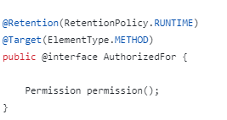

 |  |  |  |  | B2. Tạo AuthorizationAOP check permission của mỗi request

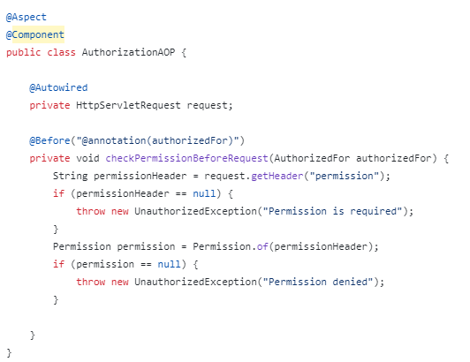

 |  |  |  |  | B3: | Apply interface lên controller muốn check permission

11 | Vấn đề khi làm việc với Spring, và cách giải quyết

 | Vấn đề khi inject nhiều dependencies vào 1 bean, Nhưng dùng ''@Autowirred làm cho khó maintain

 | Cách fix : | Dùng constructor injection
 |  | Dùng thêm annotation 'Qualifier để chỉ rõ bean nào muốn inject trong trường hợp 2 bean giống nhau

Cache
Tại sao dùng Redis : |  | Hiệu suất cao và đồng thời cao

 |  | Hiệu suất cao vì : Thay vì query từ DB thì đọc từ đĩa cứng, redis đọc từ RAM

 |  | Đồng thời cao vì: dữ liệu lưu trong cache nhiều hơn so với DB

Các kiểu dữ liệu Redis support. Khi nào dùng ?
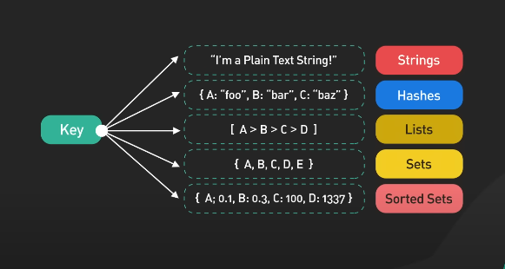

 | String | Lưu những giá trị đơn giản: |  |  | Sử dụng khi cần lưu tham số cấu hình như host, port, số lượng truy cập trang web, các loại bộ đếm, session, token

 | List | Lưu các chuỗi theo thứ tự chèn vào |  |  | Sử dụng khi cần lưu lịch sử hoạt động, các bài đăng theo thứ tự thời gian

 | Hash | Lưu key -value. |  |  | Sử dụng khi lưu thông tin của đối tượng: ví dụ thông tin người dùng : username, email, age

 | Set | Lưu các phần tử không trùng lặp, ko theo thứ tự |  |  | Sử dụng khi lưu danh sách user thích bài viết

 | SortedSet | Tương tự như set, nhưng có lưu thêm một score để xác định thứ tự |  |  | Lưu bảng xếp hạng trong trỏ chơi

Spring Cache vs Redis cache

 | Spring Cache : |  | Dùng cho các ứng dụng nhỏ, đơn giản, cần tích hợp cache vào các ứng dụng SpringBoot

 | Redis cache: |  | Phù hợp với các ứng dụng lớn, cần mở rộng trong microservices, hoặc cluster redis cache

Cách tự động invalidate cache khi dữ liệu thay đổi trong database là gì?

 | Đáp án: Sử dụng Event-driven architecture để publish sự kiện thay đổi và dùng listener để invalidate cache.

 | Hoặc cũng có thể sử dụng message queue như Kafka hoặc RabbitMQ

Mô tả cách apply rate limit trong java sử dụng redis ?

 | Giả sử cần setting ratelimit là 100 request/ mỗi phút/ mỗi một user

Các tầng cache
 |  | Client size Cache
 |  | CDN Cache (ảnh, video, css)
 |  | App Cache
 |  | Database cache
 |  | Distributed cache

Vô hiệu hóa cache

 | Time To Live (TTL) |  |  | set thời gian hết hạng của cache
 | Event-Based Invalidation |  |  | vô hiệu hóa dựa trên một event hoặc một trigger
 | Manual

Cache Pattern

 | Write Throught : Data được ghi vào cache, sau đó ngay lập tức được ghi vào DB. Khi nào quá trình lưu vào DB thành công thì lúc đó 1 luồng GHI mới thành công
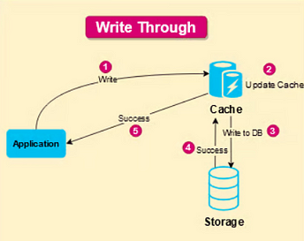

 |  |  |  |  | Ưu điểm : | Không xảy ra miss cache, vì dữ liệu luôn được lưu vào cache, rồi lưu vào DB
 |  |  |  |  |  | Không xảy ra trường hợp cache ko khớp với DB
 |  |  |  |  |  | Nếu kết hợp Write through cache, và Read through cache ==> Dữ liệu luôn được đồng nhất

 |  |  |  |  | Nhược điểm: | Tốn nhiều tài nguyên để lưu cache và DB
 |  |  |  |  |  | Thời gian lâu

 |  |  |  |  | TH sử dụng:
 |  |  |  |  |  | Ecommerce: | Khi một KH mua hàng, số lượng tồn kho cần phải được cập nhật ngay lập tức
 |  |  |  |  |  |  | Đảm bảo số lượng tồn kho luôn được cập nhật, KH ko thể mua những mặt hàng đã hết hàng

 | Write Back: Data được ghi vào cache, sau đó xử lí bất đồng bộ lưu vào DB

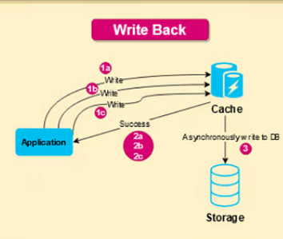
 |  |  |  |  | Ưu điểm: | Giảm áp lực ghi ghi xuống DB
 |  |  |  |  |  | Nếu kết hợp write-back và Read throught thì có hệ thống tốt cho cả việc đọc - ghi dữ liệu nặng

 |  |  |  |  | Nhược điểm:
 |  |  |  |  |  | Dữ liệu giữa cache và DB ko đồng nhất khi cache chưa kịp đồng bộ về DB
 |  |  |  |  |  | Nếu cache sever chết => vĩnh viễn mất dữ liệu vì chưa kịp đồng bộ vào DB

 |  |  |  |  | TH sử dụng | Ví dụ xây dựng app xem phim
 |  |  |  |  |  | Muốn lưu tại vị trí người dùng pause phim thì chỉ cần lưu vào cache
 |  |  |  |  |  | Việc lưu data từ cache vào DB có thể xử lí bất ddoognf bộ
 |  |  |  |  |  | Việc ko đồng nhất lúc này có thể chấp nhận được

 | Write Around |  | Data được lưu trực tiếp vào DB, bỏ qua cache trong quá trình ghi.
 |  |  | Khi có request READ, Nếu đọc key từ cache ko có thì đọc từ DB, Rồi mới trả value cho APP

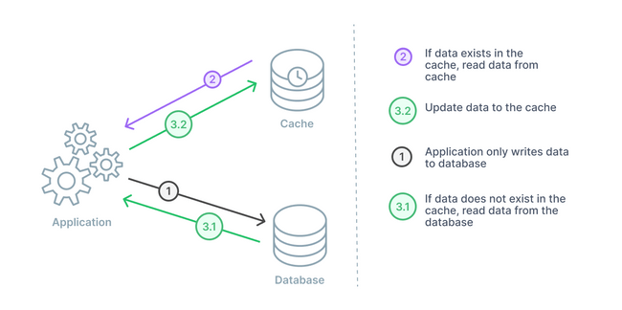

 |  |  |  |  | Ưu điểm | Giữ cho DB luôn được update

 |  |  |  |  | Nhược điểm: | Tăng gánh nặng DB

 |  |  |  |  | TH sử dụng | Dùng khi việc lưu quan trọng hơn việc đọc data

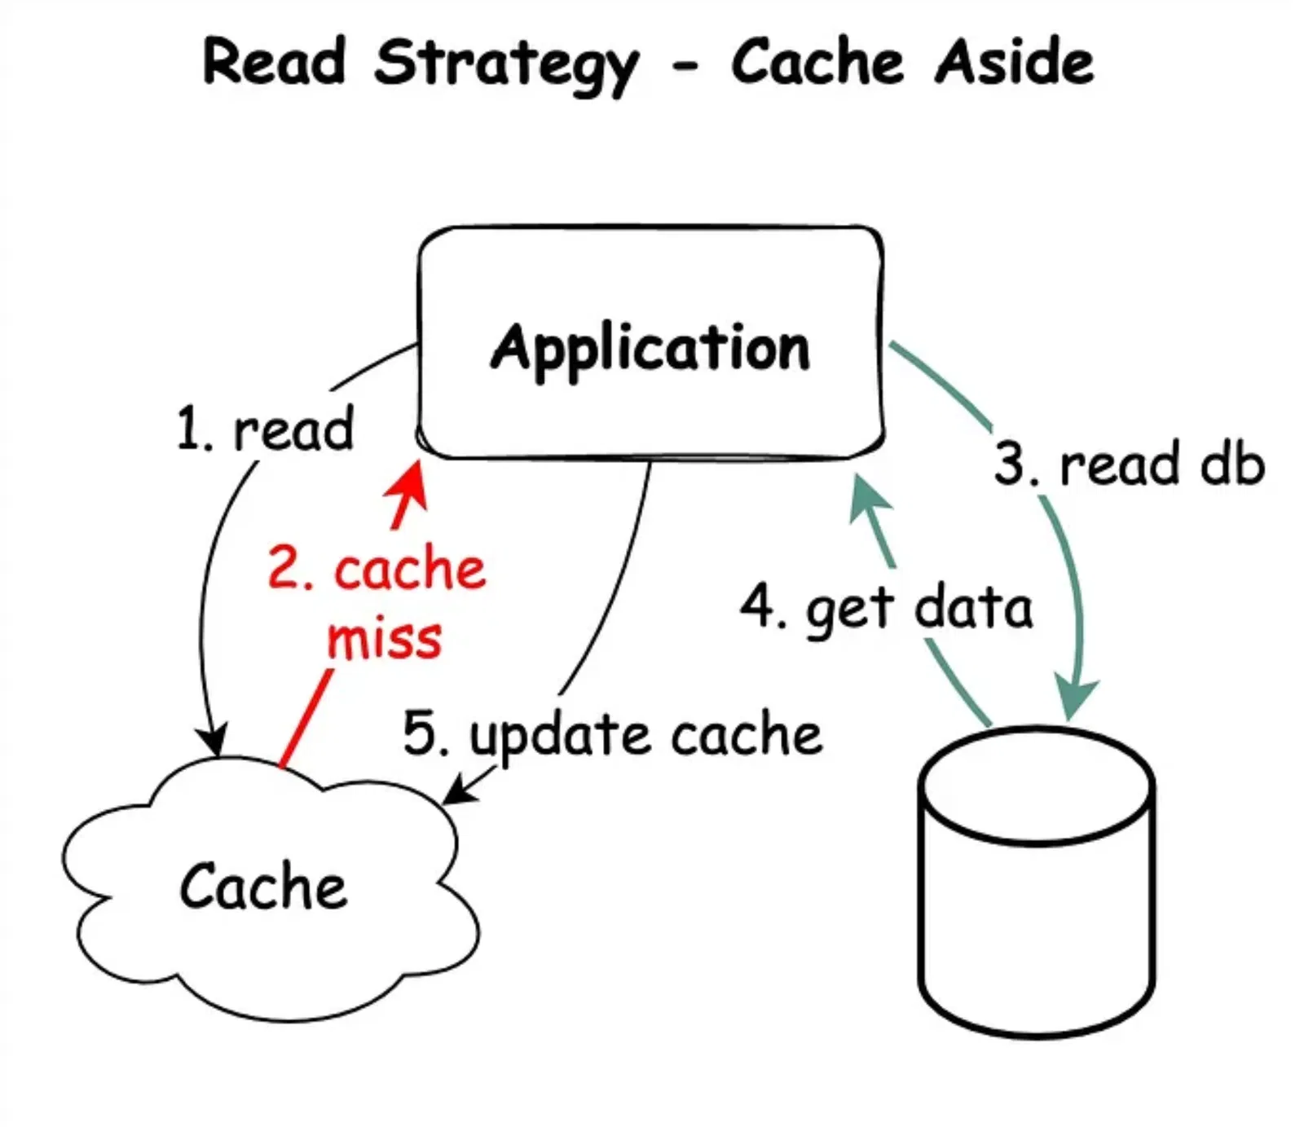
 | Cache Aside
 |  |  |  |  | Ưu điểm: | Phù hợp với việc đọc data nhiều
 |  |  |  |  |  | Dễ triển khai

 |  |  |  |  | Nhược điểm: | Có thể xảy ra hiện tượng dữ liệu ko đồng nhất
 |  |  |  |  |  | Do ưu tiên đọc từ cache trước

 |  |  |  |  | TH sử dụng: | Người dùng bấm vào xem trang cá nhân của chính mình, xem danh sách bạn bè của chính mình, xem ảnh của chính mình
 |  |  |  |  |  | Nếu có từ cache thì load từ cache ra

 | Read Through |  | Hơi khác so với CacheAside là trước khi trả về cho APP thì update cache trước

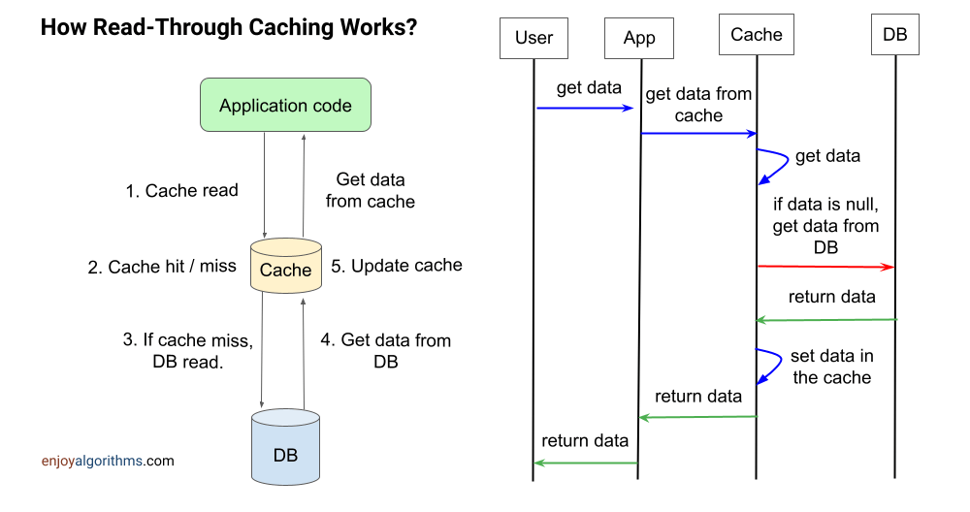
 |  |  |  |  | Ưu điểm

Microservices
1 | Khác nhau giữa monolithic và microservies

1 | Khái niệm trong hệ thống Microservices

 |  | Microservices là một phong cách kiến trúc mà hệ thống được chia thành nhiều service cụ thể và phát triển, triển khai và mở rộng một cách độc lập.

 |  | API Gateway: API Gateway là một điểm truy cập duy nhất cho các client để tương tác với các microservices. Nó giúp quản lý các yêu cầu, cân bằng tải, kiểm soát truy cập, và có thể thực hiện các chức năng như logging, xác thực, và chuyển đổi dữ liệu.

 |  | Service Discovery: Service Discovery giúp xác định vị trí các microservices trong hệ thống. Nó cho phép các dịch vụ tìm và giao tiếp với nhau mà không cần biết trước địa chỉ IP cụ thể của nhau. Có hai loại chính: client-side discovery và server-side discovery.

 |  | Load Balancer: Load Balancer phân phối các yêu cầu từ client đến các instances khác nhau của microservices để đảm bảo hiệu suất và khả năng chịu tải của hệ thống.

 |  | Circuit Breaker: Circuit Breaker là một mẫu thiết kế để ngăn ngừa các lỗi lan rộng trong hệ thống phân tán. Nó giúp phát hiện và cô lập các dịch vụ bị lỗi, ngăn chúng không gây ảnh hưởng đến các phần khác của hệ thống.

 |  | Containerization: Containerization (Docker, Kubernetes) cho phép đóng gói ứng dụng và các phụ thuộc của nó thành một đơn vị có thể triển khai độc lập. Điều này giúp dễ dàng quản lý và triển khai các microservices trên các môi trường khác nhau.

2 | Những thách thức chính khi triển khai kiến trúc Microservices

 |  | Quản lý phức tạp: Khi số lượng microservices tăng, việc quản lý và giám sát toàn bộ hệ thống trở nên phức tạp. Đảm bảo các dịch vụ hoạt động đồng bộ và hiệu quả đòi hỏi sự phối hợp chặt chẽ và các công cụ quản lý mạnh mẽ.

 |  | Giao tiếp giữa các dịch vụ: Microservices thường giao tiếp qua mạng, do đó, vấn đề latency, lỗi mạng, và bảo mật trong giao tiếp phải được xử lý. Sử dụng các giao thức như REST, gRPC và các cơ chế như message queues (Kafka, RabbitMQ) là cần thiết.

 |  | Đảm bảo tính nhất quán dữ liệu: Trong môi trường microservices, dữ liệu có thể được phân tán qua nhiều dịch vụ và cơ sở dữ liệu. Đảm bảo tính nhất quán của dữ liệu, đặc biệt là trong các giao dịch phân tán, là một thách thức lớn.

 |  | Kiểm tra và giám sát: Kiểm tra và giám sát hệ thống microservices phức tạp hơn so với ứng dụng nguyên khối. Các công cụ monitoring (Prometheus, Grafana) và logging (ELK Stack) cần được thiết lập để theo dõi hiệu suất và phát hiện sự cố.

 |  | Bảo mật: Bảo mật trong kiến trúc microservices đòi hỏi quản lý truy cập và xác thực ở nhiều điểm khác nhau. Sử dụng các công nghệ như OAuth, JWT, và mTLS (mutual TLS) để đảm bảo an toàn cho hệ thống.

 |  | Triển khai và mở rộng: Việc triển khai và mở rộng các microservices yêu cầu các công cụ tự động hóa và quản lý hiệu quả như CI/CD pipelines và container orchestration (Kubernetes). Đảm bảo rằng các dịch vụ mới có thể được triển khai mà không gây gián đoạn hệ thống là một thách thức.

3 | Xử lý giao tiếp giữa các service thế nào trong SpringBoot

 |  | Cách đơn giản nhất : |  |  | Dùng restTemplate, cho phép gửi và nhận request giữa các service với nhau

 |  | Trường hợp nhiều service: |  |  | Dễ dàng khai báo service và làm cho code ngắn gọn hơn

 |  | Trường hợp cần giao tiếp bất đồng bộ:
 |  |  |  |  | Nếu như service đích ko cần ngay lập tức nhận response
 |  |  |  |  | Thì có thể dùng message broker như Kafka hoặc RabbitMQ

4 | SpringCache là gì? Cách apply? Khác nhau giữa SpringCache và Redis?

 |  | Cách apply :
 |  |  | Khai báo annotation 'EnableCaching trên class main

 |  |  | Khai báo annotation '@Cacheable trên method muốn cache

 |  |  | Dùng SpringCache trong các ứng dụng đơn giản, dữ liệu cache ít
 |  |  | Redis dùng khi có nhiều service, dữ liệu cache nhiều, cần khả năng mở rộng, và cần nhiều kiểu cache

5 | Các phương pháp caching
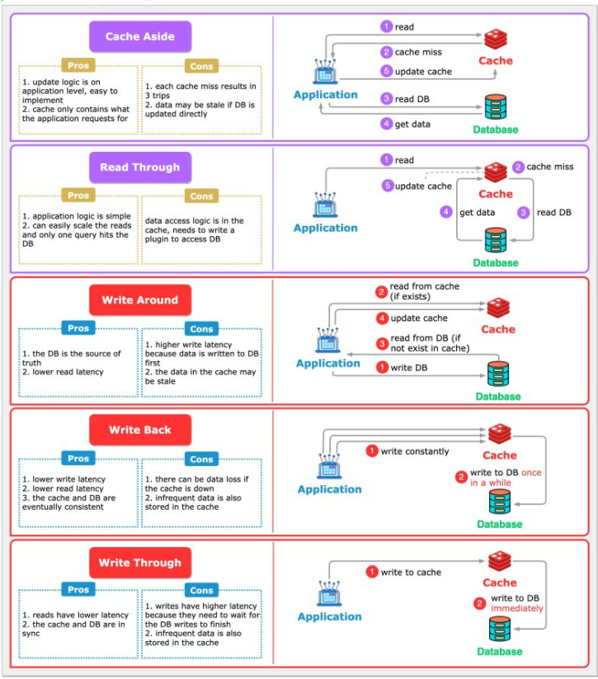

 |  | Best practices là : |  | Cache aside kết hợp với Write through

6 | Làm thế nào để đảm bảo tính nhất quán dữ liệu trong Microservices ?
 | Cách xử lí lỗi

 |  | Các cách xử lí lỗi trong Microservices
 |  |  | Circuit Breaker Pattern |  | Resilience4j trong SpringBoot

 |  |  | Giả sử Service A gọi đến một service B để xử lý một phần logic. Nếu Service B bị quá tải hoặc không phản hồi, thay vì tiếp tục gửi yêu cầu đến B, Circuit Breaker sẽ mở và chặn các cuộc gọi tiếp theo đến B, trả về một phản hồi lỗi hoặc kích hoạt một phương án thay thế (fallback).

7 | SAGA Patterns :
 |  | Monolithics |  |  |  | Microservices

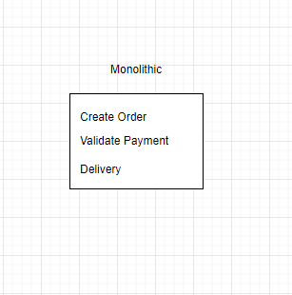
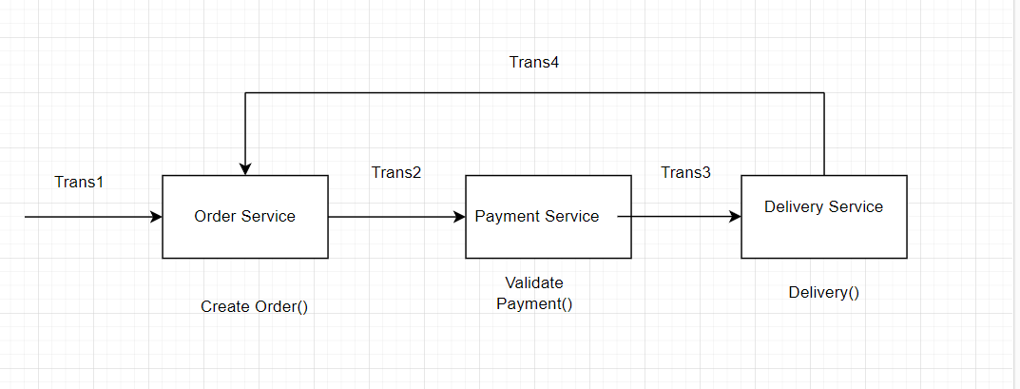

 |  |  |  |  | >>>>>>>>>>>>>>>>

 |  | SAGA bao gồm một chuỗi Local Transaction

 |  | Mỗi SAGA bao gồm 2 giai đoạn: |  |  | Thực hiện transaction tại chính service hiện tại
 |  |  |  |  | Bắn events thực hiện transaction tại service tiếp theo

 |  | Flow nếu thất bại:

8 | Mô tả api gateway design cho một hệ thống Microservices

 |  | API gateway có các chức năng chính như:

 |  |  | Xử lý Authen/Author

 |  |  | Caching

 |  |  | Services Discovery |  | Định nghĩa các đầu request mà các services đăng kí

 |  |  | Xử lí load balancing

 |  |  | Xử lí IP whitelist

 |  |  | Logging hoặc tracing

 |  |  | Xử lí rate limit

9 | Một số lượng lớn request làm cho các service bị chậm. Có các cách nào

 |  | Caching ở phía BE (giảm cost query xuống DB)

 |  | Ratelimiting giới hạn request

 |  | Apply load balancer : Để phân phối đều các request

 |  | Apply Circuit Breaker Pattern để ngăn chặn các lỗi hàng loạt giữa các services

Design Pattern
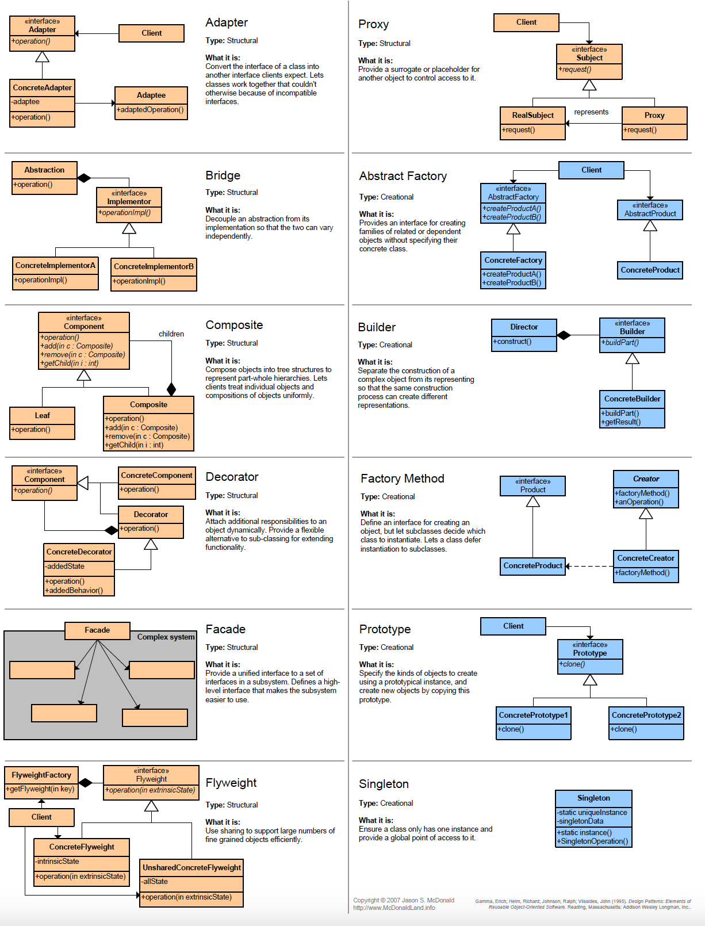

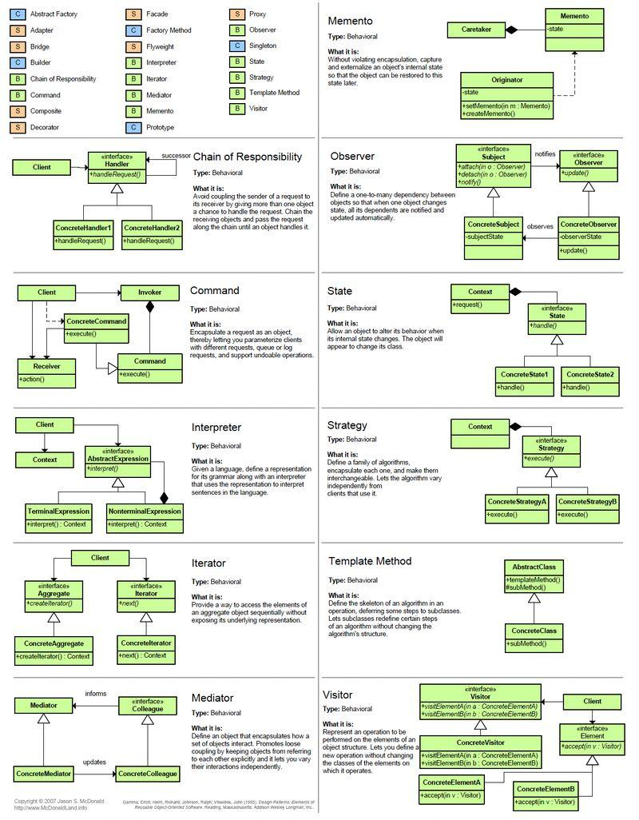

1. Observer Pattern
 | Tổng quan : | Định nghĩa mối quan hệ 1-N giữa các object với nhau
 |  | Khi một object thay đổi trạng thái , thì tất cả các dependencies liên quan sẽ được thông báo và tự động cập nhật

 | Cách implement
 |  | Về cơ bản thì interface Subject sẽ có 3 abstract method là addObserver, removeObserver, updateObserver

 |  | Interface Observer sẽ có 1 abstract method là update() |  | Ví dụ là update wether

 |  | Class WetherStation implement interface Subject có 4 method là :
 |  | addObserver, removeObserver, updateObserver, và một hàm setWether().
 |  | Hàm setWether sẽ gọi đến hàm notifyObserver(), thực hiện update thất cả wether cho các Observer

 |  | Do đó các class nào implement Observer đều sẽ được update weather

 | Khi nào nên dùng:
 |  | Dùng khi quản lý sự kiện, khi một sự kiện thay đổi, thông báo đến tất cả các object liên quan, ko cần biết các object là ai
 |  | Đảm bảo được nguyên lý Open/Closed principle (Được phép mở rộng 1 class Itnerface, ko thay đổi class , interface cũ)
 |  | Khi thêm một thiết bị mới ko ảnh hưởng đến các Interface, Class cũ

2. Adapter Pattern

 | Ví dụ cơ bản như có một nguồn điện 220V
 | Và muốn cắm nhiều các thiết bị. Thế nhưng ví dụ laptop cần một hiệu điện thế khác, Điện thoại cũng cần một hiệu điện thế khác

 | Do vậy cần phải có Adapter (củ sạc)

 | Ví dụ kĩ hơn là trong màn thanh toán sản phẩm, Thì có nhiều phương thức thanh toán khác nhau, thẻ ghi nợ, paypal.
 | Thay vì phải tạo switch-case cho mỗi phương thức thanh toán. Thì có thể tạo một PaymentProcessor, có một phương thức thanh toán.

3. Factory Pattern

 | pattern thuộc nhóm khởi tạo
 | Hiểu đơn giản là một nhà máy khởi tạo ra các instance

 | Ví dụ tất cả các ngân hàng đều có một phương thức là nạp tiền
 | Thì có thể tạo một interface có phương thức nạp tiền

 | Tạo thêm một BankFactory, trả về các instance của Bank theo tên của Bank

 | Lợi ích của Pattern này là: Có thể thêm các loại bank tùy ý, thằng bank mới thêm sẽ có phương thức nạp tiền riêng

 | Ứng dụng trong : |  | BeanFactory SpringFramework
 |  |  | SessionFactory trong Hibernate

4. Abstract Factory Pattern

Kafka
1. Khác nhau giữa Message based và Data pipeline

 | Message based |  |  |  | Data pipeline

 | Phù hợp với việc truyền tải message nhanh chóng |  |  |  | Phù hợp với hệ thống thời gian thực, xử lý theo lô

 |  |  |  |  | Message được lưu trữ trong một khoảng tgian để phục vụ báo cáo phân tích

 | Ví dụ: | Trong dự án Antispam, đối với luồng gửi smsSurvey khảo sát -> thì nên dùng Kafka
 |  | Trong dự án TLA việc gửi message index vào milvus thì nên dùng activeMQ vì cơ bản là chỉ muốn tách luồng xử lí chỉ là cơ chết pub-sub
2. Bốn đặc điểm chính của Kafka

 | High scale : | Khả năng mỏ rộng

 | High durable | Message được lưu trên disk, khi mất điện thì data vẫn còn nguyên

 | High reliable | Mỗi message sẽ có lưu trên nhiều broker khác nhau. Nếu một broker die thì sẽ có broker khác lên thay thế, luồng ko bị ngắt

 | High performance | Hiệu năng cao

3. Kiến trúc của Kafka

 | Mỗi topic có thể hiểu như một bảng trong database

 | Topic có thể được chia thành nhiều partition khác nhau

 | Message được lưu tại các offset ở các partition

 | -> Để xác định một message, thì phụ thuộc vào 3 yếu tố là : topic_name, partition, offset

 | Topic thì lại nằm trong Broker, Broker lại nằm trong một kafka Cluster
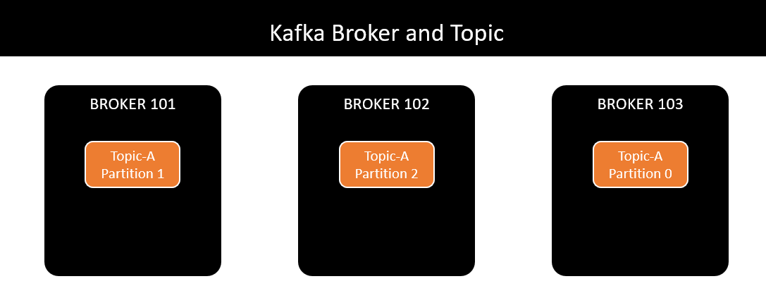
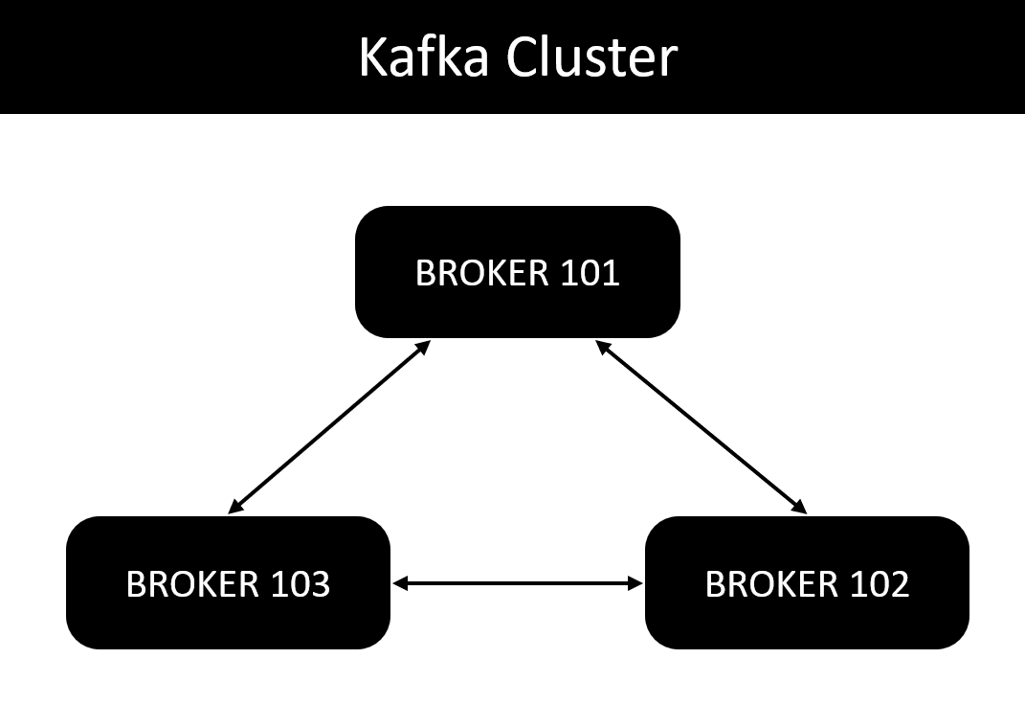

 | Topic Replication: |  | Tạo nhiều bản sao của topic-partition, lưu trên nhiều broker khác nhau
 | Việc này để đảm bảo nếu một broker gặp sự cố thì sẽ có backup của broker khác

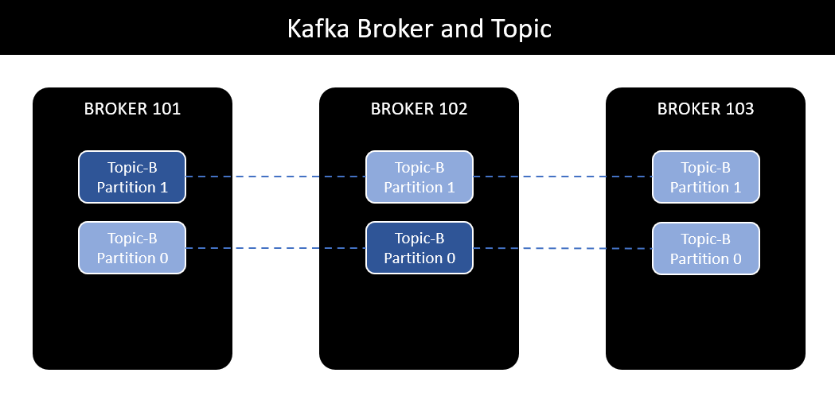

 | Tạo nhiều bản sao nhưng việc read/write message của một topic-partition đều chỉ thông qua 1 thằng leader

 | Quan trọng:
 |  | Producer có các option ack để chắc chắn việc gửi message có thành công hay không

 |  |  | ack = 0 | fire and forget, gửi message mà ko chờ phản hồi, chỉ cần biết là đã gửi

 |  |  | ack = 1 | Producer chờ cho tới khi replication leader nhận được message
 |  |  |  | Cách này vẫn chưa đảm bảo gửi message thành công, có thể broker gặp sự cố với disk, dẫn đến không thể phục hồi được message

 |  |  | ack = all | Producer chờ cho tới khi replication leader, và replication IRS ghi thành công

 | Tóm lại : Với N broker (N < 6) Thì tạo tối đa 2N partitions

